订单资料
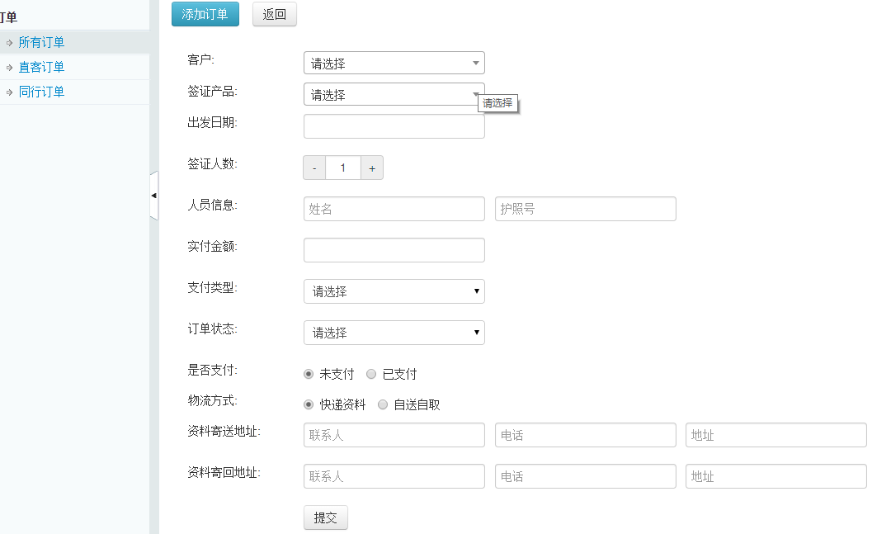
客户来源 | 客户ID/姓名 | 签证类型 | 出发日期 | 签证人数 | 人员信息 | 实付金额 | 成本支出 | 平台利率 | 纯利润 | 支付类型 | 订单状态 | 是否支付 | 物流方式
飞猪 | 可自定义 | 可选择 | 可选填或不填 |  | 姓名 | 可手动和自动生成 |  | 同行自动生成0 |  | 微信 |  |  | 快递资料（资料会回邮地址和快递单号）
携程 | 可选择现有同行/直客 |  |  |  | 护照号（可选填） |  |  | 飞猪/去哪儿/携程可自定义生成 |  | 支付宝 |  |  | 自送自取
同行 |  |  |  |  | 办理人联系方式（可选填） |  |  |  |  | 银行卡 |  |  | 邮件发送
直客 |  |  |  |  |  |  |  |  |  | 公账

